상품제안서
마카롱 휴대용치약칫솔세트 | 상품코드: S39186

 |  |  |  |  |  |  | 02-713-8555 | www.synergygift.co.kr
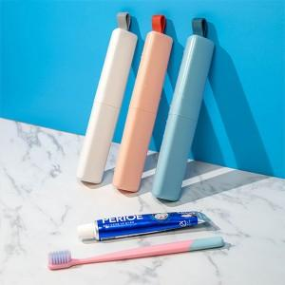

【상세/제작정보】 | <p><span style="font-size: 14pt;">※구성품 색상 랜덤 발송되며 재고에 따라 치약칫솔종류가 변경될 수 있습니다.</span><span style="font-size: 14pt;">&nbsp;</span></p>

【인쇄/포장옵션】 | 레이저, 풀칼라 / 포장지포장

【공급단가】 | 수량 | 100~ | 300~ | 1,000~ | 5,000~ | 10,000~
*VAT별도 | 단가 | 3,250원 | 3,100원 | 2,950원 | 2,850원 | 2,800원

【상품 URL】 | https://www.synergygift.co.kr:443/src/goods_detail.php?gdno=39186

